HOI QUY
Cấu trúc bài bao gồm:
1. Thống kê mô tả
2. Kiểm định độ tin cậy thang đo Cronbach's alpha
3. Phân tích nhân tố khám phá EFA
4. Mô hình CFA
5. Mô hình SEM
6. Xử lý biến trung gian
7. Xử lý biến điều tiết
MÔ HÌNH HỒI QUY SEM (Cỡ mẫu: 305; R2 mong muốn 55-69%)
Biến | Ký hiệu | Loại mã câu hỏi trong EFA VÀ Cronbach's alpha | Giá trị trung bình | Dấu kì vọng | Ý nghĩa thống kê (Có/không) | Mức độ ảnh hưởng (1. mạnh nhất) | Ghi chú
Biến phụ thuộc
Hiệu quả làm việc | QD1-QD5 |  | 3.6-3.8
Biến trung gian
Ý định | YD1-YD5 |  | 3.2-3.6 | + | CÓ
Biến độc lập
Hiệu quả mong đợi | PE-PE5 | PE2 | 3.2-4.1 | - | CÓ | 1
Nổ lực mong đợi | EE1-EE5 |  | 3.2-3.8 | +/- | CÓ | 3
Ảnh hưởng xã hội | SI1-SI5 | SI3 | 3.41-3.8 | - | CÓ | 2
Thói quen | H1-H5 |  | 3.2-3.9 | + | CÓ | 4
Điều kiện thuận lợi | FC1-FC6 |  | 3.4-3.8 |  |  | 5
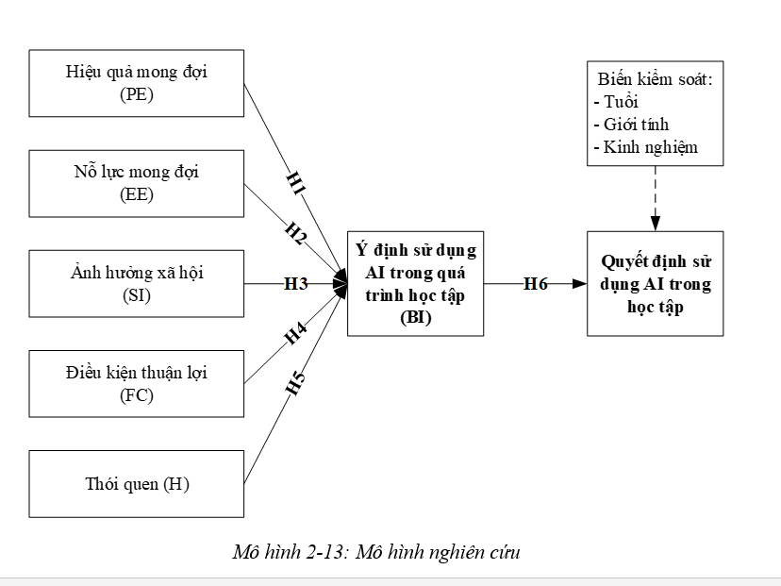
 |  |  | Thống kê giá trị trung bình:
 |  |  | 1 – 1.8: hoàn toàn không đồng ý
 |  |  | 1.81 – 2.8: không đồng ý
 |  |  | 2.81 – 3.4: Bình thường
 |  |  | 3.41 – 4.2: Đồng ý
 |  |  | 4.21 – 5: Hoàn toàn đồng ý

T/TEST ANOVA
Mã câu hỏi | Biến phụ thuộc | Định hướng | Ghi chú
Q1 (Giới tính) | QD | Không có sự khác biệt
Q2 (Độ tuổi | QD | Có sự khác biệt | Có sự khác biệt giữa độ tuổi dưới 25 và trên 54, nhóm càng trẻ càng có quyết định sử dụng cao
Q3 (Kinh nghiệm) | QD | Có sự khác biệt | Có sự khác biệt giữa nhóm chưa từng và nhóm 1-2 năm trở lên, nhóm 2 năm có quyết định sử dụng cao nhất

BẢNG THỐNG KÊ MÔ TẢ MẪU (N = 305)

Biến | Phân loại | Tần suất (305) chỉ cần nhập cột này | Tỷ lệ (%)
Giới tính | Nam | 158 | 51.80
 | Nữ | 145 | 47.54
 | Khác | 2 | 0.66
Độ tuổi | Dưới 25 tuổi | 82 | 26.89
 | 25 - 34 tuổi | 123 | 40.33
 | 35 - 44 tuổi | 59 | 19.34
 | 45 - 54 tuổi | 29 | 9.51
 | Trên 54 tuổi | 12 | 3.93
Kinh nghiệm | Chưa từng | 39 | 12.79
 | < 1 năm | 126 | 41.31
 | 1 - 2 năm | 68 | 22.30
 | Trên 2 năm | 72 | 23.61

